Istruzioni_d'uso
Istruzioni d'uso allo strumento di calcolo
Lo strumento di calcolo è utilizzato per calcolare il fabbisogno energetico di motori elettrici esistenti e nuovi. La tabella è utilizzabile per motori di ventilatori e pompe, con pompe a girante chiuso (dunque non per pompe di sollevamento e pompe booster). Lo strumento è particolarmente utile per una gamma di potenza da 3 a 100 kW. L'utilizzo degli strumenti presuppone che targhette (o dati corrispondenti) per il motore e la pompa / il ventilatore siano disponibili. Se per i ventilatori la targhetta non è reperibile, la portata volumetrica e la differenza di pressione (a pieno carico) devono essere determinate dalla documentazione o tramite misurazioni. La potenza nominale del motore (P2) non deve essere concepita come potenza del ventilatore o della pompa.
Va notato che la precisione dei risultati dipende dalla precisione dei dati inseriti nello strumento, che non sostituisce in alcun modo la progettazione specifica per il progetto.
Oltre a calcolare il risparmio energetico tramite una sostituzione del motore, lo strumento di calcolo può essere utilizzato anche per un confronto delle varianti e per la selezione di un motore nuovo e piú efficiente.
Lo strumento può essere utilizzato per prevedere risparmi e certificare la riduzione per misure di efficienza energetica ProKilowatt. La tabella non garantisce che le misure in questione soddisfino le condizioni di sostegno finanziario nel quadro del programma ProKilowatt.
Lo strumento di calcolo (ed i campi all’interno della tabella Excel) non sono bloccati. Questo per garantire la massima trasparenza. Non si assume nessuna responsabilità per conseguenze o errori derivanti da modifiche alla tabella. È consigliato creare una copia locale di backup.
Un manuale dettagliato dello strumento di calcolo è disponibile separatamente.

Strumento_di_calcolo
Strumento di calcolo ProKilowatt per determinare il fabbisogno energetico di motori elettrici di pompe e ventilatori

Strumento di calcolo

Per un corretto utilizzo dello strumento di calcolo va consultato il manuale "ProKilowatt_Calcolo_Mot.Elettrici_Manuale_IT_UFE".

Valori necessari
A scopo informativo
Risultati
Casella vuota / Dati inesistenti

1) Acquisizione di dati e fabbisogno energetico dell'impianto esistente

1.1 Dati sulla targhetta (dati inerenti la potenza nominale)
 |  |  | Targhetta | Targhetta
 |  |  | Motore | Ventilatore / pompa
Produttore |  |  |  |  | A scopo informativo, per la ricerca nella scheda tecnica
Tipo/modello |  |  |  |  | A scopo informativo, per la ricerca nella scheda tecnica
Potenza [kW] |  |  |  |  | Potenza all'asse o potenza motrice P2 (anche "P" o solo indicazione kW)
Numero di giri [giri/min] |  |  | poli commutabili |  | Dropdown: Indicare la velocitá del motore, per motori con poli commutabili scegliere "poli commutabili"
Portata volumetrica [m3/h]
Prevalenza/ differenza di pressione totale [kPa]
Anno di produzione |  |  |  |  | Da stimare in caso non sia dato
Efficienza [%] |  |  |  |  | Riprendere l'indicazione (%), cfr. tabelle ausiliarie 1 e 2

1.2 Determinazione dell’efficienza della pompa o del ventilatore

Nota bene: in caso fosse disponibile la scheda tecnica, utilizzare l'efficienza al punto di funzionamento stimato. Al di fuori del punto ottimale l'efficienza è piú bassa di quanto indicato nelle tabelle ausiliarie. Con vecchie pompe e ventilatori l'efficienza è piú bassa di quanto indicato nelle tabelle ausiliarie.

η pompa/ventilatore [%] |  |  |  | Secondo tabella ausiliaria 1 o 2 oppure secondo la targhetta
η in caso di trasmissione (ventilatore) [%] |  |  |  | Sono consigliati i seguenti valori η: 97% per cinghie piane ; 94% per cinghie trapezoidali; 100% se senza cinghia (trazione diretta/pompe)

1.3 Determinazione delle ore d’esercizio

Ore d'esercizio annuali [h/a] |  |  |  | Da stimare in caso non fossero segnalate dal sistema di controllo o dalle impostazioni di controllo, come pure in caso di mancanza di un contatore di ore

1.4 Calcolo del consumo di energia da dati sulla targhetta (pompa/ventilatore) ad una portata volumetrica costante

Nota bene: vale anche per controllo volumetrico bypass
Potenza motrice P2 [kW] |  |  | 0.0 | Secondo targhetta
Potenza motrice P2 [kW] |  |  | #DIV/0! | Calcolata dalla portata volumetrica e dalla differenza di pressione, efficienza ed efficienza di trasmissione
Valore d'aiuto P2 min [kW] |  |  | #DIV/0! | (impedisce il valore 0 in caso non ci fossero indicazioni rispetto alla portata volumetrica o alla prevalenza)
Potenza elettrica P1 [kW] |  |  | #DIV/0! | Viene calcolato con il valore piú basso P2, "P2 min" (Cella D48)
Consumo energetico da dati di targhetta E1 [kWh/a] |  |  | #DIV/0! | "Valore limite superiore", calcolato sulla base dei dati di targhetta
Carico motore (dati di targhetta) [%] |  |  | #DIV/0! | P2 (motore) / P2 (Pu/Ve), non dovrebbe essere inferiore a 50%, ma neppure superiore a 120%

1.5 Compilazione delle misurazioni; risultati intermedi da misurazioni

Valori misurati
Nota bene: Tutti i valori misurati sono da misurare a pieno carico
Potenza assorbita dal motore [kW] |  |  |  | Da misurare sul posto o al sistema di controllo, risulta E2
Corrente al motore [A] |  |  |  | Da misurare sul posto o al sistema di controllo, corrente al motore (1 conduttore, pinza per corrente), risulta E3
(Differenza di ) Pressione (prevalenza) [kPa] |  |  |  | Da misurare sul posto o al sistema di controllo
Portata volumetrica [m3/h] |  |  |  | Da misurare sul posto o al sistema di controllo, risulta E4

Risultati intermedi da misurazioni
Valore cos j, evt. secondo tabella ausiliaria 3
Potenza assorbita P1 [kW] |  |  | 0.00 | Calcolato sulla base della corrente al motore con voltaggio di 400 V, risulta E3
Potenza utile pompa/ventilatore [kW] |  |  | 0.00 | Calcolato sulla base della differenza di pressione e dalla portata volumetrica
Potenza P2 pompa/ventilatore [kW] |  |  | #DIV/0! | Calcolato sulla base dell'efficienza pompa / ventilatore e dalla trasmissione
Potenza P1 motore [kW] |  |  | #DIV/0! | Calcolato sulla base dell'efficienza del motore, risulta E4

1.6 Calcolo del consumo di energia sulla base dei valori misurati a portata costante (o controllo bypass)

 |  |  |  |  | Consumo energetico [kWh/a] | Potenza mec. P2 [kW] | Carico motore [%]

Parametro consumo energetico da targhetta (pompa/ventilatore), E1 |  |  |  |  | #DIV/0! | #DIV/0! | #DIV/0!
Parametro consumo energetico da potenza motore misurata, E2 |  |  |  |  | 0 | #DIV/0! | #DIV/0!
Parametro consumo energetico da misurazione corrente, E3 |  |  |  |  | 0 | 0.00 | #DIV/0!
Parametro consumo energetico da differenza di pressione e portata volumetrica, E4 |  |  |  |  | #DIV/0! | #DIV/0! | #DIV/0!
Consumo energetico minore |  |  |  |  | #DIV/0!

1.7 Calcolo del consumo di energia con flusso variabile

Nota bene: il profilo di carico dell'impianto esistente deve essere inserito nella seguente tabella. Nella colonna "Volume di portata" non puó essere inserito "0". Per motori a poli commutabili i valori di portata devono essere inseriti secondo la tabella ausiliaria 3. Attenzione: per pompe di sollevamento e pompe booster il metodo usato con il profilo di carico non è applicabile. I risultati inerenti la potenza sull'asse con profilo ponderato ed il consumo energetico per il sistema esistente con portata volumetrica variabile si trovano sotto la voce "3) Risultati".

Curva di carico
Profili di carico / curva di carico
Percentuale di tempo [%] | Portanza vol. [%]

0% | Controllo

2) Acquisizione di dati e fabbisogno energetico del nuovo motore elettrico, trasmissione (migliorata) inclusa

2.1 Calcolo del consumo energetico a portata costante (o controllo bypass)

Potenza P2 del motore nuovo [kW] |  |  |  |  |  | Evt. diverso dalla potenza del motore attuale, cfr. Il carico del motore sopra
Efficienza del nuovo motore [%] |  |  |  |  |  | Da tabella ausiliaria B, secondo l'opuscolo allegato. Per un sostegno finanziario è necessario almeno IE3+FU o IE4
η migliorato transmissione (ventilatore) [%] |  |  |  |  |  | Da indicare in caso la trasmissione sia migliorata (trazione diretta o cinghia piana invece di cinghia trapezoidale), altrimenti lasciar vuoto
Valore η per il calcolo del consumo energetico [%] |  |  |  |  | 0.0%
Carico del nuovo motore in base alla targhetta pompa/ventilatore [%] |  |  |  |  | #DIV/0! | Viene calcolato con il valore d'aiuto (D49)
Carico del nuovo motore in base alla misura del carico del motore [%] |  |  |  |  | #DIV/0!
Carico del nuovo motore, secondo la misura della corrente al motore [%] |  |  |  |  | #DIV/0!
Carico del nuovo motore secondo la portata volumetrica e la differenza di pressione [%] |  |  |  |  | #DIV/0!
Carico minimo [%] - Considerando il miglioramento dell'η di trasmissione |  |  |  |  | #DIV/0!
Consumo energetico del nuovo motore [kWh/a] |  |  |  |  | #DIV/0! | Viene calcolato con il valore di carico minimo
Risparmio secondo il valore di carico minimo in rapporto al consumo energetico attuale [kWh/a] |  |  |  |  | #DIV/0! | Viene calcolato in rapporto al valore F80

2.2 Calcolo del consumo di energia con portata variabile

Nota bene: il profilo di carico del nuovo impianto è da indicare nella tabella seguente. Nella colonna "Portata vol." non si puó inserire "0". In caso il profilo di carico del nuovo impianto non sia cambiato rispetto a quello vecchio, i valori della tabella sopra possono essere ripresi.

Curva di carico
Profili di carico / curva di carico
Percentuale di tempo [%] | Portata vol. [%]

0% | Controllo

Valore d'aiuto P2 nuovo | #DIV/0! | kW
 |  | (cambia se si migliora la trasmissione)

3) Sintesi dei risultati

Nella seguente tabella viene indicata la potenza sull’asse del motore con profilo ponderato ed il consumo annuale di elettricità per diverse varianti di impianti esistenti e nuovi.

 |  | Potenza sull'asse motore con profilo ponderato P2 [kW] |  | Consumo energetico [kWh/a] |  | Risparmio di energia [kWh/a]
 |  |  |  |  |  |  |  |  | Calcolo P2:
 |  | Esistente | Nuovo | Esistente | Nuovo
Valvola a farfalla |  | #DIV/0! | #DIV/0! | #DIV/0! | #DIV/0! | #DIV/0! | "Nuovo" vs "Esistente", entrambi con valvola a farfalla |  | Sulla base della regolazione tramite valvole P2x / P2100 = 0.7log(Vx / V100)+1
Motore a poli commutabili |  | #DIV/0! | Sostituzione C.F.! | #DIV/0! | Sostituzione C.F.! |  |  |  | Come derivato dal convertitore di frequenza, utilizzando un fattore di correzione dell'1.2 per il calcolo della P2 (approssimazione!)
Motore con convertitore di frequenza |  | #DIV/0! | #DIV/0! | #DIV/0! | #DIV/0! | #DIV/0! | "Nuovo" con convertitore vs "Esistente con valvola a farfalla" |  | Sulla base della proporzionalitá P2100 / P2X = 1.04*((V100 / VX)^2.8)
 |  |  |  |  |  | - | "Nuovo" con convertitore vs "Esistente" con poli commutabili

 |  |  |  |  |  |  |  | * Questo calcolo è effettuato in base alla legge della proporzionalitá, secondo la quale, in circuiti chiusi, P2 è correlata alla terza potenza della portata volumetrica. L'esponente 2.8 invece di 3 e l'aggiunta del 4% tengono in considerazione l'efficienza del convertitore di frequenza cosí come la minor efficienza in caso di carico molto inferiore alla norma.

UFE/ARENA |  |  |  |  |  |  |  |  |  | Versione valida fino al: | 2018-09-30

esempio_di_calcolo
Strumento di calcolo ProKilowatt per determinare il fabbisogno energetico di motori elettrici di pompe e ventilatori

Esempio di calcolo

Per un corretto utilizzo dello strumento di calcolo va consultato il manuale "ProKilowatt_Calcolo_Mot.Elettrici_Manuale_IT_UFE".

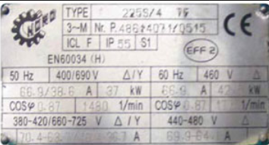
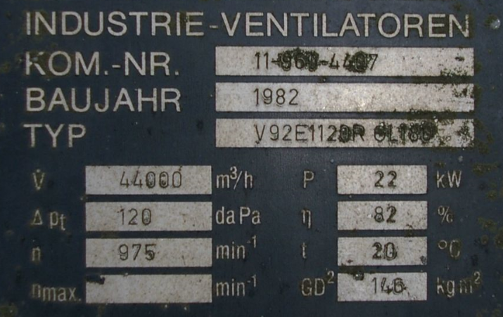
Valori necessari |  |  |  |  | Esempio motore elettrico |  |  | Esempio ventilatore
A scopo informativo
Risultati
Casella vuota / Dati inesistenti

1) Acquisizione di dati e fabbisogno energetico dell'impianto esistente

1.1 Dati sulla targhetta (dati inerenti la potenza nominale)
 |  |  | Targhetta | Targhetta
 |  |  | Motore | Ventilatore / pompa
Produttore |  |  |  |  | A scopo informativo, per la ricerca nella scheda tecnica
Tipo/modello |  |  |  |  | A scopo informativo, per la ricerca nella scheda tecnica
Potenza [kW] |  |  | 37 | 22 | Potenza all'asse o potenza motrice P2 (anche "P" o solo indicazione kW)
Numero di giri [giri/min] |  |  | poli commutabili |  | Dropdown: Indicare la velocitá del motore, per motori con poli commutabili scegliere "poli commutabili"
Portata volumetrica [m3/h] |  |  |  | 44000
Prevalenza/ differenza di pressione totale [kPa] |  |  |  | 1.2
Anno di produzione |  |  | 1985 |  | Da stimare in caso non sia dato
Efficienza [%] |  |  | 87.9% |  | Riprendere l'indicazione (%), cfr. tabelle ausiliarie 1 e 2

1.2 Determinazione dell’efficienza della pompa o del ventilatore

Nota bene: in caso fosse disponibile la scheda tecnica, utilizzare l'efficienza al punto di funzionamento stimato. Al di fuori del punto ottimale l'efficienza è piú bassa di quanto indicato nelle tabelle ausiliarie. Con vecchie pompe e ventilatori l'efficienza è piú bassa di quanto indicato nelle tabelle ausiliarie.

η pompa/ventilatore [%] |  |  | 82.0% | Secondo tabella ausiliaria 1 o 2 oppure secondo la targhetta
η in caso di trasmissione (ventilatore) [%] |  |  | 94.0% | Sono consigliati i seguenti valori η: 97% per cinghie piane ; 94% per cinghie trapezoidali; 100% se senza cinghia (trazione diretta/pompe)

1.3 Determinazione delle ore d’esercizio

Ore d'esercizio annuali [h/a] |  |  | 2500 | Da stimare in caso non fossero segnalate dal sistema di controllo o dalle impostazioni di controllo, come pure in caso di mancanza di un contatore di ore

1.4 Calcolo del consumo di energia da dati sulla targhetta (pompa/ventilatore) ad una portata volumetrica costante

Nota bene: vale anche per controllo volumetrico bypass
Potenza motrice P2 [kW] |  |  | 22.0 | Secondo targhetta
Potenza motrice P2 [kW] |  |  | 18.66 | Calcolata dalla portata volumetrica e dalla differenza di pressione, efficienza ed efficienza di trasmissione
Valore d'aiuto P2 min [kW] |  |  | 18.66 | (impedisce il valore 0 in caso non ci fossero indicazioni rispetto alla portata volumetrica o alla prevalenza)
Potenza elettrica P1 [kW] |  |  | 21.23 | Viene calcolato con il valore piú basso P2, "P2 min" (Cella D48)
Consumo energetico da dati di targhetta E1 [kWh/a] |  |  | 53,086 | "Valore limite superiore", calcolato sulla base dei dati di targhetta
Carico motore (dati di targhetta) [%] |  |  | 50% | P2 (motore) / P2 (Pu/Ve), non dovrebbe essere inferiore a 50%, ma neppure superiore a 120%

1.5 Compilazione delle misurazioni; risultati intermedi da misurazioni

Valori misurati
Nota bene: Tutti i valori misurati sono da misurare a pieno carico
Potenza assorbita dal motore [kW] |  |  | 21.5 | Da misurare sul posto o al sistema di controllo, risulta E2
Corrente al motore [A] |  |  | 35 | Da misurare sul posto o al sistema di controllo, corrente al motore (1 conduttore, pinza per corrente), risulta E3
(Differenza di ) Pressione (prevalenza) [kPa] |  |  | 1.3 | Da misurare sul posto o al sistema di controllo
Portata volumetrica [m3/h] |  |  | 40,000 | Da misurare sul posto o al sistema di controllo, risulta E4

Risultati intermedi da misurazioni
Valore cos j, evt. secondo tabella ausiliaria 3 |  |  | 0.82
Potenza assorbita P1 [kW] |  |  | 19.88 | Calcolato sulla base della corrente al motore con voltaggio di 400 V, risulta E3
Potenza utile pompa/ventilatore [kW] |  |  | 14.44 | Calcolato sulla base della differenza di pressione e dalla portata volumetrica
Potenza P2 pompa/ventilatore [kW] |  |  | 18.74 | Calcolato sulla base dell'efficienza pompa / ventilatore e dalla trasmissione
Potenza P1 motore [kW] |  |  | 21.32 | Calcolato sulla base dell'efficienza del motore, risulta E4

1.6 Calcolo del consumo di energia sulla base dei valori misurati a portata costante (o controllo bypass)

 |  |  |  |  | Consumo energetico [kWh/a] | Potenza mec. P2 [kW] | Carico motore [%]

Parametro consumo energetico da targhetta (pompa/ventilatore), E1 |  |  |  |  | 53,086 | 24.16 | 50%
Parametro consumo energetico da potenza motore misurata, E2 |  |  |  |  | 53,750 | 24.46 | 51%
Parametro consumo energetico da misurazione corrente, E3 |  |  |  |  | 49,710 | 17.48 | 47%
Parametro consumo energetico da differenza di pressione e portata volumetrica, E4 |  |  |  |  | 53,298 | 18.74 | 51%
Consumo energetico minore |  |  |  |  | 49,710

1.7 Calcolo del consumo di energia con flusso variabile

Nota bene: il profilo di carico dell'impianto esistente deve essere inserito nella seguente tabella. Nella colonna "Volume di portata" non puó essere inserito "0". Per motori a poli commutabili i valori di portata devono essere inseriti secondo la tabella ausiliaria 3. Attenzione: per pompe di sollevamento e pompe booster il metodo usato con il profilo di carico non è applicabile. I risultati inerenti la potenza sull'asse con profilo ponderato ed il consumo energetico per il sistema esistente con portata volumetrica variabile si trovano sotto la voce "3) Risultati".

Curva di carico
Profili di carico / curva di carico
Percentuale di tempo [%] | Portanza vol. [%]
50% | 100%
25% | 67%
25% | 50%
0% | 50%
100% | Controllo

2) Acquisizione di dati e fabbisogno energetico del nuovo motore elettrico, trasmissione (migliorata) inclusa

2.1 Calcolo del consumo energetico a portata costante (o controllo bypass)

Potenza P2 del motore nuovo [kW] |  |  |  |  | 22 | Evt. diverso dalla potenza del motore attuale, cfr. Il carico del motore sopra
Efficienza del nuovo motore [%] |  |  |  |  | 94.5% | Da tabella ausiliaria B, secondo l'opuscolo allegato. Per un sostegno finanziario è necessario almeno IE3+FU o IE4
η migliorato transmissione (ventilatore) [%] |  |  |  |  | 96.0% | Da indicare in caso la trasmissione sia migliorata (trazione diretta o cinghia piana invece di cinghia trapezoidale), altrimenti lasciar vuoto
Valore η per il calcolo del consumo energetico [%] |  |  |  |  | 96.0%
Carico del nuovo motore in base alla targhetta pompa/ventilatore [%] |  |  |  |  | 85% | Viene calcolato con il valore d'aiuto (D49)
Carico del nuovo motore in base alla misura del carico del motore [%] |  |  |  |  | 86%
Carico del nuovo motore, secondo la misura della corrente al motore [%] |  |  |  |  | 79%
Carico del nuovo motore secondo la portata volumetrica e la differenza di pressione [%] |  |  |  |  | 85%
Carico minimo [%] - Considerando il miglioramento dell'η di trasmissione |  |  |  |  | 78%
Consumo energetico del nuovo motore [kWh/a] |  |  |  |  | 45,275 | Viene calcolato con il valore di carico minimo
Risparmio secondo il valore di carico minimo in rapporto al consumo energetico attuale [kWh/a] |  |  |  |  | 4,435 | Viene calcolato in rapporto al valore F80

2.2 Calcolo del consumo di energia con portata variabile

Nota bene: il profilo di carico del nuovo impianto è da indicare nella tabella seguente. Nella colonna "Portata vol." non si puó inserire "0". In caso il profilo di carico del nuovo impianto non sia cambiato rispetto a quello vecchio, i valori della tabella sopra possono essere ripresi.

Curva di carico
Profili di carico / curva di carico
Percentuale di tempo [%] | Portata vol. [%]
50% | 100%
25% | 75%
25% | 50%
0% | 25%
100% | Controllo

Valore d'aiuto P2 nuovo | 18.28 | kW
 |  | (cambia se si migliora la trasmissione)

3) Sintesi dei risultati

Nella seguente tabella viene indicata la potenza sull’asse del motore con profilo ponderato ed il consumo annuale di elettricità per diverse varianti di impianti esistenti e nuovi.

 |  | Potenza sull'asse motore con profilo ponderato P2 [kW] |  | Consumo energetico [kWh/a] |  | Risparmio di energia [kWh/a]
 |  |  |  |  |  |  |  |  | Calcolo P2:
 |  | Esistente | Nuovo | Esistente | Nuovo
Valvola a farfalla |  | 17.11 | 16.91 | 48,673 | 44,745 | 3,928 | "Nuovo" vs "Esistente", entrambi con valvola a farfalla |  | Sulla base della regolazione tramite valvole P2x / P2100 = 0.7log(Vx / V100)+1
Motore a poli commutabili |  | 14.38 | Sostituzione C.F.! | 40,901 | Sostituzione C.F.! |  |  |  | Come derivato dal convertitore di frequenza, utilizzando un fattore di correzione dell'1.2 per il calcolo della P2 (approssimazione!)
Motore con convertitore di frequenza |  | 11.98 | 12.31 | 34,084 | 32,564 | 16,109 | "Nuovo" con convertitore vs "Esistente con valvola a farfalla" |  | Sulla base della proporzionalitá P2100 / P2X = 1.04*((V100 / VX)^2.8)
 |  |  |  |  |  | - | "Nuovo" con convertitore vs "Esistente" con poli commutabili

 |  |  |  |  |  |  |  | * Questo calcolo è effettuato in base alla legge della proporzionalitá, secondo la quale, in circuiti chiusi, P2 è correlata alla terza potenza della portata volumetrica. L'esponente 2.8 invece di 3 e l'aggiunta del 4% tengono in considerazione l'efficienza del convertitore di frequenza cosí come la minor efficienza in caso di carico molto inferiore alla norma.

UFE/ARENA

Tabelle_e_diagrammi_ausiliari
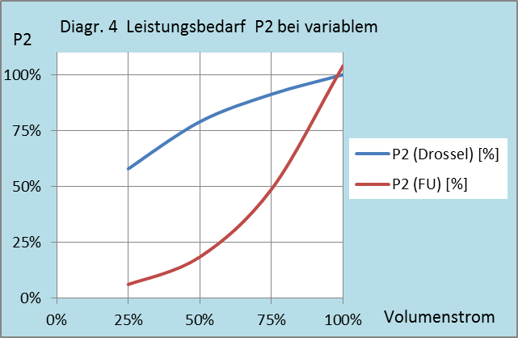
Aiuto di calcolo ProKilowatt per determinare il fabbisogno energetico di motori elettrici di pompe e ventilatori

Tabelle e diagrammi ausiliari

 |  |  |  | Tabella ausiliaria 2
Tabella ausiliaria 1: Efficienza del motore a dipendenza dell'anno di produzione |  |  |  | Efficienza secondo le prescrizioni Ecodesign per motori 4P |  |  |  |  |  | Efficienza secondo le prescrizioni Ecodesign per motori 2P
 |  |  |  | P2 Asse | IEO | IE1 | IE2 | IE3 | IE4 | IE1 | IE2 | IE3 | IE4
Anno di produzione | Classe di eff. |  |  | kW | Efficienza in % |  |  |  |  | Efficienza in %
prima del 2000 | IEO (EFff3) |  |  | 0.12 | 40 | 50 | 59.1 | 64.8 | 69.8 | 45 | 53.6 | 60.8 | 66.5
dal 2000 | IE1 (Eff2) |  |  | 0.18 | 48.4 | 57 | 64.7 | 69.9 | 74.7 | 52.8 | 60.4 | 65.9 | 70.8
dal 2012 | IE2 (Eff1) |  |  | 0.2 | 50.2 | 58.8 | 65.9 | 71.1 | 75.8 | 54.6 | 61.9 | 67.2 | 71.9
dal 2015 | IE3 |  |  | 0.25 | 53.8 | 61.5 | 68.5 | 73.5 | 77.9 | 58.2 | 64.8 | 69.7 | 74.3
 |  |  |  | 0.37 | 59.2 | 66 | 72.7 | 77.3 | 81.1 | 63.9 | 69.5 | 73.8 | 78.1
 |  |  |  | 0.4 | 60.2 | 66.8 | 73.5 | 78 | 81.7 | 64.9 | 70.4 | 74.6 | 78.9
Tabella ausiliaria 2: In caso siano note la classe di efficienza e la potenza |  |  |  | 0.55 | 64 | 70 | 77.1 | 80.8 | 83.9 | 69 | 74.1 | 77.8 | 81.5
Vedi opuscolo allegato della TopMotors |  |  |  | 0.75 | 66.5 | 72.1 | 79.6 | 82.5 | 85.7 | 72.1 | 77.4 | 80.7 | 83.5
 |  |  |  | 1.1 | 70 | 75 | 81.4 | 84.1 | 87.2 | 75 | 79.6 | 82.7 | 85.2
 |  |  |  | 1.5 | 72.6 | 77.2 | 82.8 | 85.3 | 88.2 | 77.2 | 81.3 | 84.2 | 86.5
Tabella ausiliaria 1: Efficienza delle pompe |  |  |  | 2.2 | 75.6 | 79.7 | 84.3 | 86.7 | 89.5 | 79.7 | 83.2 | 85.9 | 88
 |  |  |  | 3 | 77.8 | 81.5 | 85.5 | 87.7 | 90.4 | 81.5 | 84.6 | 87.1 | 89.1
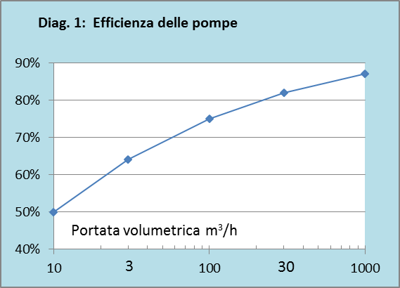
 |  |  |  | 4 | 79.7 | 83.1 | 86.6 | 88.6 | 91.1 | 83.1 | 85.8 | 88.1 | 90
 |  |  |  | 5.5 | 81.6 | 84.7 | 87.7 | 89.6 | 91.9 | 84.7 | 87 | 89.2 | 90.9
 |  |  |  | 7.5 | 83.2 | 86 | 88.7 | 90.4 | 92.6 | 86 | 88.1 | 90.1 | 91.7
 |  |  |  | 11 | 85.1 | 87.6 | 89.8 | 91.4 | 93.3 | 87.6 | 89.4 | 91.2 | 92.6
 |  |  |  | 15 | 86.4 | 88.7 | 90.6 | 92.1 | 93.9 | 88.7 | 90.3 | 91.9 | 93.3
 |  |  |  | 18.5 | 87.2 | 89.3 | 91.2 | 92.6 | 94.2 | 89.3 | 90.9 | 92.4 | 93.7
 |  |  |  | 22 | 87.9 | 89.9 | 91.6 | 93 | 94.5 | 89.9 | 91.3 | 92.7 | 94
 |  |  |  | 30 | 88.8 | 90.7 | 92.3 | 93.6 | 94.9 | 90.7 | 92 | 93.3 | 94.5
 |  |  |  | 37 | 89.4 | 91.2 | 92.7 | 93.9 | 95.2 | 91.2 | 92.5 | 93.7 | 94.8
 |  |  |  | 45 | 90 | 91.7 | 93.1 | 94.2 | 95.4 | 91.7 | 92.9 | 94 | 95
 |  |  |  | 55 | 90.5 | 92.1 | 93.5 | 94.6 | 95.7 | 92.1 | 93.2 | 94.3 | 95.3
 |  |  |  | 75 | 91.2 | 92.7 | 94 | 95 | 96 | 92.7 | 93.8 | 94.7 | 95.6
 |  |  |  | 90 | 91.6 | 93 | 94.2 | 95.2 | 96.1 | 93 | 94.1 | 95 | 95.8
 |  |  |  | 110 | 92 | 93.3 | 94.5 | 95.4 | 96.3 | 93.3 | 94.3 | 95.2 | 96
 |  |  |  | 132 | 92.2 | 93.5 | 94.7 | 95.6 | 96.4 | 93.5 | 94.6 | 95.4 | 96.2
 |  |  |  | 160 | 92.6 | 93.8 | 94.9 | 95.8 | 96.6 | 93.8 | 94.8 | 95.6 | 96.3
 |  |  |  | ab 200 | 92.8 | 94 | 95.1 | 96 | 96.7 | 94 | 95 | 95.8 | 96.5
Tabella ausiliaria 2: Efficienza (ventilatore radiale/assiale)

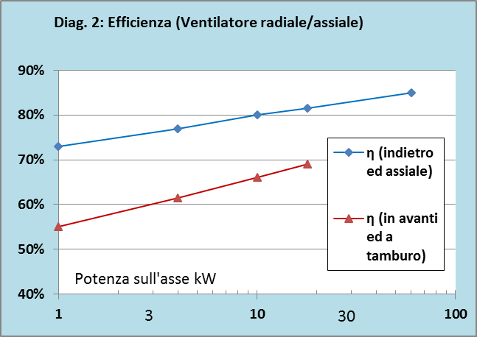
 |  |  |  | Tabella ausiliaria 3: Portata volumentrica dei motori a poli commutabili in base alla velocitá nominale
 |  |  |  | Velocitá nominale: sono indicate le velocitá asincroni, le velocitá effettive sono inferiori di alcune percentuali a causa dello scorrimento.

I valori di portata volumetrica sono da inserire nella tabella "Profili di carico / curva di carico 1.7" dell'aiuto di calcolo.
Dove non ci fosse un valore di tempo (3. o 3. + 4. Riga), riprendere il valore volumetrico della riga sopra.
.
 |  |  |  | Velocitá nominale | Portata volumetrica
 |  |  |  | 4/6-poli |  |  |  |  |  | I dati nella lista a cascata (dropdown) nella cella D23 dell'aiuto di calcolo possono esser modificati ma non cancellati
 |  |  |  | 1500 | 100% |  |  |  |  | 1450 | 100%
 |  |  |  | 1000 | 67% |  |  |  |  | 2900 | 97%
 |  |  |  | 2/4-poli |  |  |  |  |  | 975 | 94%
 |  |  |  | 3000 | 100% |  |  |  |  | poli commutabili
 |  |  |  | 1500 | 50%
 |  |  |  | 4/6/8-poli, 3 velocitá
 |  |  |  | 1500 | 100%
 |  |  |  | 1000 | 67%
 |  |  |  | 750 | 50%

Tabella ausiliaria 3: Valori di riferimento cos j, per motori IEC IE2, IE3

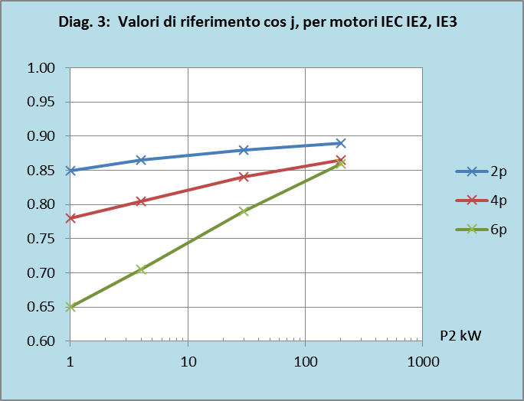

 |  | Exponent | 2.8
 |  | Zuschlag | 4%

